Biyokimya
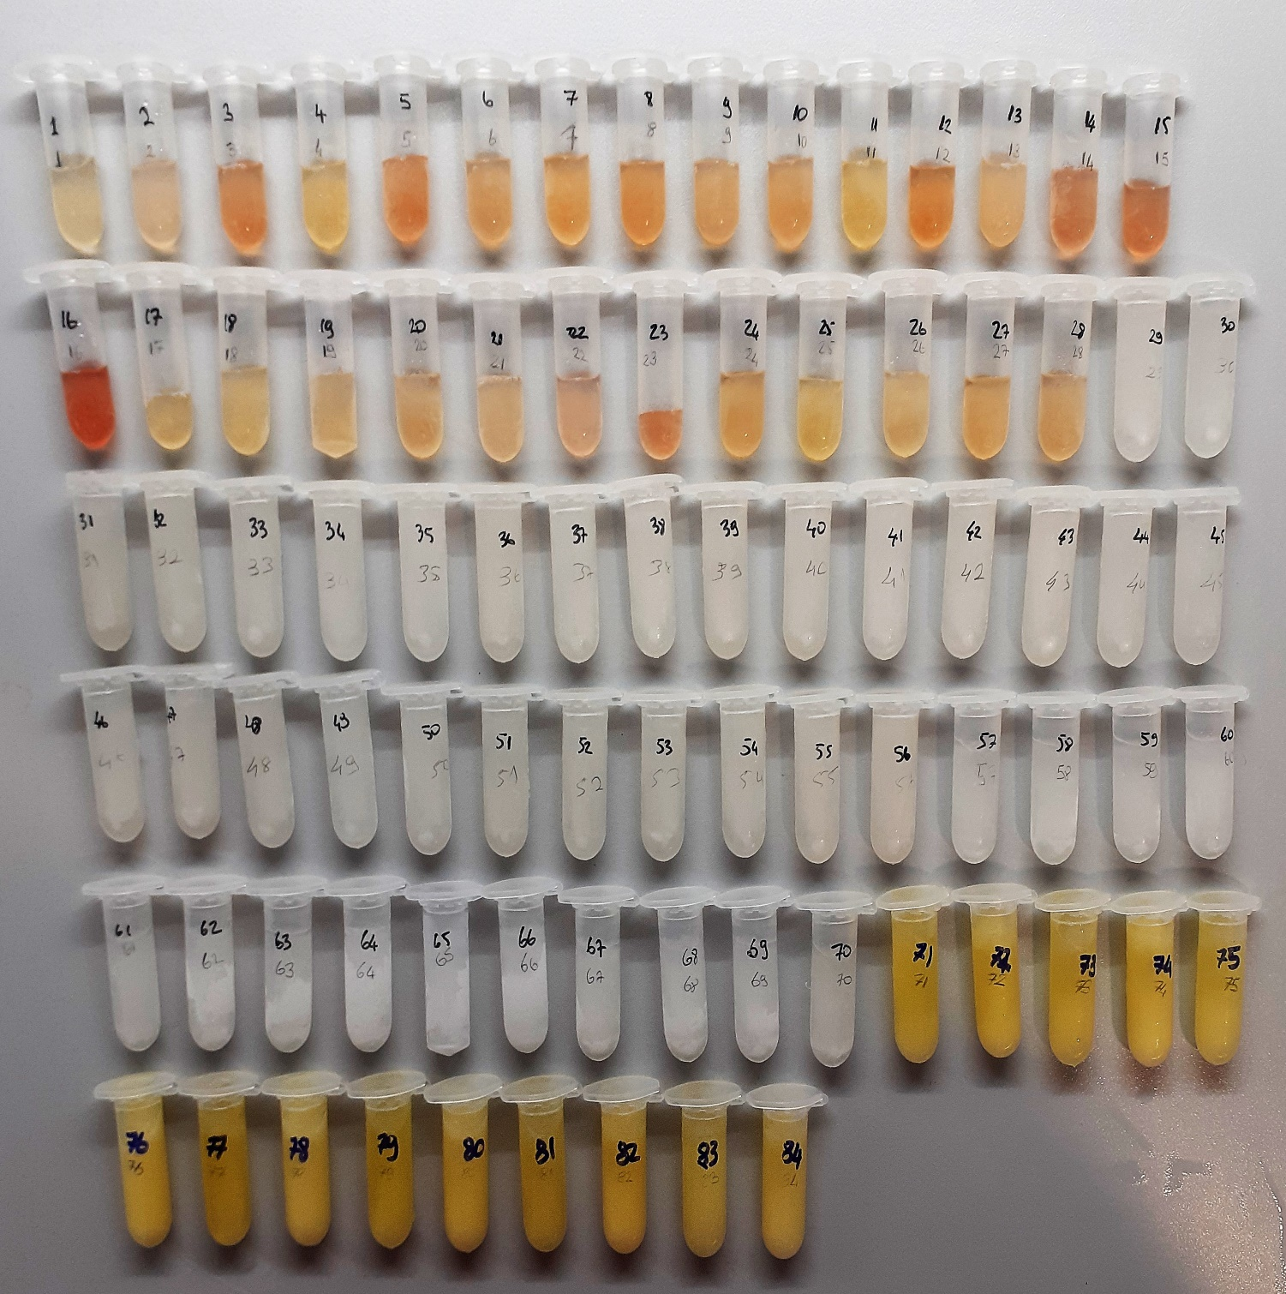
Numune Adı | TAS(mmol/L) | TOS (µmol/L) | OSI | MPO (U/L) | MP | NOT
1 | 0.9 | 2.36 | 0.262 | 200 |  |  |  | Kullanılan cihaz: Mindray marka BS300 model tam otomatik biyokimya cihazı
2 | 1.17 | 4.8 | 0.410 | 20 |  |  |  | TAS: Total Antioxidant Status
3 | 1.61 | 8.74 | 0.543 | 695 |  | hemolizli |  | TOS: Total Oxidant Status
4 | 0.93 | 4.8 | 0.516 | 140 |  |  |  | OSI: Oxidative Stress Index
5 | 1.54 | 11.96 | 0.777 | 26 |  | hemolizli |  | MPO: Myeloperoxidase
6 | 1.94 | 13.59 | 0.701 | 24 |  |  |  | MP: Mıcroproteın
7 | 1.75 | 7.15 | 0.409 | 96
8 | 1.89 | 10.11 | 0.535 | 14 |  | hemolizli
9 | 1.57 | 6.98 | 0.445 | 34
10 | 1.86 | 11.93 | 0.641 | 19
11 | 1.58 | 5.66 | 0.358 | 30
12 | 1.68 | 9.22 | 0.549 | 126 |  | hemolizli
13 | 1.39 | 6.15 | 0.442 | 145
14 | 1.45 | 11.06 | 0.763 | 56 |  | hemolizli
15 | 1.47 | 8.77 | 0.597 | 99 |  | hemolizli
16 | 1.32 | 14.84 | 1.124 | 59 |  | hemolizli
17 | 1.23 | 5.4 | 0.439 | 16
18 | 1.59 | 6.27 | 0.394 | 21
19 | 1.31 | 5.49 | 0.419 | 556
20 | 1.74 | 6.53 | 0.375 | 13
21 | 1.15 | 6.67 | 0.580 | 18
22 | 0.92 | 6.54 | 0.711 | 30
23 | 1.15 | 8.55 | 0.743 | 21 |  | hemolizli
24 | 1.67 | 5.54 | 0.332 | 24
25 | 1.9 | 7.93 | 0.417 | 31
26 | 1.72 | 9.13 | 0.531 | 10
27 | 1.66 | 6.63 | 0.399 | 39
28 | 1.78 | 5.27 | 0.296 | 14 |  |  | Doku TAS (µmol/mg protein) | Doku TOS (nmol/mg protein) | MPO Spesifik Aktivite /mg protein
29 | 0.57 | 70.46 | 12.361 | 72 | 56.9 |  | 10.017574692 | 1238.3128295 | 1265.3778559
30 | 0.44 | 61.23 | 13.916 | 55 | 61.1 |  | 7.201309329 | 1002.1276596 | 900.16366612
31 | 0.52 | 71.78 | 13.804 | 101 | 75.7 |  | 6.8692206077 | 948.21664465 | 1334.2140026
32 | 0.58 | 74.9 | 12.914 | 194 | 71.1 |  | 8.1575246132 | 1053.4458509 | 2728.5513361
33 | 0.48 | 17.25 | 3.594 | 15 | 66.4 |  | 7.2289156627 | 259.78915663 | 225.90361446
34 | 0.66 | 60.82 | 9.215 | 69 | 64.9 |  | 10.169491525 | 937.13405239 | 1063.174114
35 | 0.46 | 67.86 | 14.752 | 106 | 69 |  | 6.6666666667 | 983.47826087 | 1536.2318841
36 | 0.56 | 66.22 | 11.825 | 87 | 79.2 |  | 7.0707070707 | 836.11111111 | 1098.4848485
37 | 0.69 | 69.47 | 10.068 | 114 | 78.2 |  | 8.8235294118 | 888.36317136 | 1457.8005115
38 | 0.79 | 64.3 | 8.139 | 64 | 63.4 |  | 12.460567823 | 1014.1955836 | 1009.4637224
39 | 0.66 | 62.19 | 9.423 | 110 | 68.8 |  | 9.5930232558 | 903.9244186 | 1598.8372093
40 | 0.77 | 68.03 | 8.835 | 88 | 84.9 |  | 9.0694935218 | 801.29564193 | 1036.5135453
41 | 0.55 | 54.77 | 9.958 | 57 | 67 |  | 8.2089552239 | 817.46268657 | 850.74626866
42 | 0.46 | 49.58 | 10.778 | 39 | 66 |  | 6.9696969697 | 751.21212121 | 590.90909091
43 | 0.82 | 66.1 | 8.061 | 64 | 71.3 |  | 11.500701262 | 927.0687237 | 897.61570827
44 | 0.73 | 62.69 | 8.588 | 66 | 72.1 |  | 10.12482663 | 869.48682386 | 915.39528433
45 | 0.48 | 69.58 | 14.496 | 99 | 66.9 |  | 7.1748878924 | 1040.0597907 | 1479.8206278
46 | 0.43 | 57.56 | 13.386 | 75 | 67.6 |  | 6.3609467456 | 851.47928994 | 1109.4674556
47 | 0.52 | 72.45 | 13.933 | 20 | 75.3 |  | 6.9057104914 | 962.15139442 | 265.60424967
48 | 0.57 | 67.39 | 11.823 | 88 | 64.7 |  | 8.8098918083 | 1041.576507 | 1360.1236476
49 | 0.63 | 65.05 | 10.325 | 78 | 56.7 |  | 11.111111111 | 1147.2663139 | 1375.6613757
50 | 0.55 | 69.15 | 12.573 | 47 | 64.6 |  | 8.5139318885 | 1070.4334365 | 727.55417957
51 | 0.54 | 68.14 | 12.619 | 91 | 68.1 |  | 7.9295154185 | 1000.5873715 | 1336.2701909
52 | 0.57 | 71.94 | 12.621 | 137 | 66.8 |  | 8.5329341317 | 1076.9461078 | 2050.8982036
53 | 0.71 | 66.73 | 9.399 | 88 | 68.3 |  | 10.395314788 | 977.01317716 | 1288.4333821
54 | 0.57 | 56.63 | 9.935 | 80 | 71.4 |  | 7.9831932773 | 793.1372549 | 1120.4481793
55 | 0.47 | 65.46 | 13.928 | 106 | 68.8 |  | 6.8313953488 | 951.45348837 | 1540.6976744
56 | 0.26 | 61.97 | 23.835 | 73 | 66.7 |  | 3.8980509745 | 929.08545727 | 1094.4527736
57 | 0.13 | 2.4 | 1.846 | 9 | 35.5 |  | 3.661971831 | 67.605633803 | 253.52112676
58 | 0.06 | 1.95 | 3.250 | 3 | 39 |  | 1.5384615385 | 50 | 76.923076923
59 | 0.18 | 2.2 | 1.222 | 1.21 | 67.7 |  | 2.658788774 | 32.496307238 | 17.872968981
60 | 0.32 | 2.98 | 0.931 | 6.89 | 102.4 |  | 3.125 | 29.1015625 | 67.28515625
61 | 0.11 | 1.8 | 1.636 | 3.9 | 50.9 |  | 2.1611001965 | 35.36345776 | 76.620825147
62 | 0.11 | 1.13 | 1.027 | 6.61 | 35.1 |  | 3.1339031339 | 32.193732194 | 188.31908832
63 | 0.1 | 2.32 | 2.320 | 6.76 | 104.1 |  | 0.96061479347 | 22.286263208 | 64.937560038
64 | 0.19 | 2.47 | 1.300 | 8.1 | 65.5 |  | 2.9007633588 | 37.709923664 | 123.66412214
65 | 0.16 | 3.01 | 1.881 | 3.94 | 62.6 |  | 2.5559105431 | 48.083067093 | 62.939297125
66 | 0.1 | 2.55 | 2.550 | 10 | 53.2 |  | 1.8796992481 | 47.932330827 | 187.96992481
67 | 0.06 | 1.33 | 2.217 | 39 | 72.5 |  | 0.8275862069 | 18.344827586 | 537.93103448
68 | 0.23 | 2.36 | 1.026 | 13 | 46.4 |  | 4.9568965517 | 50.862068966 | 280.17241379
69 | 0.13 | 2.5 | 1.923 | 13 | 40.1 |  | 3.2418952618 | 62.344139651 | 324.18952618
70 | 0.11 | 2.17 | 1.973 | 4.3 | 47.3 |  | 2.3255813953 | 45.877378436 | 90.909090909
71 | 1.76 | 14.95 | 0.849 | 98
72 | 1.81 | 19.06 | 1.053 | 130 |  | lipemi
73 | 1.78 | 15.62 | 0.878 | 80
74 | 2.19 | 20.67 | 0.944 | 196 |  | lipemi
75 | 1.75 | 14.46 | 0.826 | 64
76 | 1.72 | 18.52 | 1.077 | 73 |  | lipemi
77 | 2.2 | 20.1 | 0.914 | 128
78 | 1.75 | 19.16 | 1.095 | 151 |  | lipemi
79 | 1.91 | 18.01 | 0.943 | 110
80 | 2.17 | 18.35 | 0.846 | 183 |  | lipemi
81 | 1.98 | 16.07 | 0.812 | 50
82 | 2.62 | 27.93 | 1.066 | 141 |  | lipemi
83 | 1.67 | 16.17 | 0.968 | 55
84 | 2 | 17.65 | 0.883 | 230 |  | lipemi

MDA
MDA
2.481 | 100
1.673 | 50
0.994 | 25
0.513 | 12.5
0.288 | 6.25
0.122 | 3.125
0 | 0

 | absorbans | abs-blank | expected | result
std1 | 2.511 | 2.481 | 100 | 99.11157344
std2 | 1.703 | 1.673 | 50 | 52.40258016
std3 | 1.024 | 0.994 | 25 | 24.29762944
std4 | 0.543 | 0.513 | 12.5 | 10.54810976
std5 | 0.318 | 0.288 | 6.25 | 5.87012576
std6 | 0.152 | 0.122 | 3.125 | 3.13537536
blank | 0.03 | 0 | 0 | 1.5134

 |  |  |  |  |  | concentratıon (mmol/L)

Numune | absorbans | abs-blank | result
1 | 1.647 | 1.617 | 49.69948256
2 | 0.926 | 0.896 | 21.08189664
3 | 0.816 | 0.786 | 17.72499584
4 | 0.749 | 0.719 | 15.81126144
5 | 0.955 | 0.925 | 22.0114
6 | 1.212 | 1.182 | 31.06018496
7 | 1.516 | 1.486 | 43.64661184
8 | 1.922 | 1.892 | 63.63850656
9 | 1.228 | 1.198 | 31.67175616
10 | 0.409 | 0.379 | 7.62748864
11 | 0.308 | 0.278 | 5.68815936
12 | 0.155 | 0.125 | 3.1794
13 | 2.139 | 2.109 | 75.81633824
14 | 1.053 | 1.023 | 25.28988416
15 | 0.175 | 0.145 | 3.477976
16 | 2.075 | 2.045 | 72.116616
17 | 0.29 | 0.26 | 5.366184
18 | 1.225 | 1.195 | 31.556656
19 | 1.49 | 1.46 | 42.490344
20 | 2.181 | 2.151 | 78.29343104
21 | 0.877 | 0.847 | 19.55355136
22 | 0.91 | 0.88 | 20.577016
23 | 0.534 | 0.504 | 10.33952864
24 | 2.035 | 2.005 | 69.850216
25 | 0.753 | 0.723 | 15.92273216
26 | 1.912 | 1.882 | 63.10237696
27 | 2.023 | 1.993 | 69.17718496 | MP | MDA (µmol/mg protein)
28 | 1.336 | 1.306 | 35.94770944 | 56.9 | 631.76993743
29 | 0.613 | 0.583 | 12.23145856 | 61.1 | 200.18753781
30 | 0.304 | 0.274 | 5.61599104 | 75.7 | 74.187464201
31 | 1.53 | 1.5 | 44.2754 | 71.1 | 622.72011252
32 | 1.502 | 1.472 | 43.02215136 | 66.4 | 647.92396627
33 | 0.23 | 0.2 | 4.3446 | 64.9 | 66.942989214
34 | 0.27 | 0.24 | 5.016824 | 69 | 72.707594203
35 | 0.535 | 0.505 | 10.362616 | 79.2 | 130.84111111
36 | 0.404 | 0.374 | 7.52618304 | 78.2 | 96.242749872
37 | 0.521 | 0.491 | 10.04140224 | 63.4 | 158.3817388
38 | 0.498 | 0.468 | 9.52308896 | 68.8 | 138.4169907
39 | 0.327 | 0.297 | 6.03578336 | 84.9 | 71.092854653
40 | 0.643 | 0.613 | 12.98601376 | 67 | 193.8211009
41 | 0.218 | 0.188 | 4.14982176 | 66 | 62.876087273
42 | 0.206 | 0.176 | 3.95822304 | 71.3 | 55.515049649
43 | 0.299 | 0.269 | 5.52627744 | 72.1 | 76.647398613
44 | 0.279 | 0.249 | 5.17294304 | 66.9 | 77.323513303
45 | 0.569 | 0.539 | 11.16072384 | 67.6 | 165.09946509
46 | 0.398 | 0.368 | 7.40534496 | 75.3 | 98.344554582
47 | 0.978 | 0.948 | 22.76179616 | 64.7 | 351.80519567
48 | 1.066 | 1.036 | 25.74071584 | 56.7 | 453.98087901
49 | 0.317 | 0.287 | 5.85182976 | 64.6 | 90.5856
50 | 0.695 | 0.665 | 14.340984 | 68.1 | 210.58713656
51 | 0.642 | 0.612 | 12.96054176 | 66.8 | 194.02008623
52 | 1.069 | 1.039 | 25.84528384 | 68.3 | 378.40825534
53 | 0.775 | 0.745 | 16.542136 | 71.4 | 231.68257703
54 | 0.262 | 0.232 | 4.87955296 | 68.8 | 70.923734884
55 | 0.548 | 0.518 | 10.66476096 | 66.7 | 159.89146867
56 | 0.574 | 0.544 | 11.28024544 | 35.5 | 317.75339268
57 | 0.17 | 0.14 | 3.402504 | 39 | 87.243692308
58 | 0.151 | 0.121 | 3.12074464 | 67.7 | 46.096671196
59 | 0.159 | 0.129 | 3.23840864 | 102.4 | 31.625084375
60 | 0.186 | 0.156 | 3.64595744 | 50.9 | 71.629812181
61 | 0.184 | 0.154 | 3.61521664 | 35.1 | 102.99762507
62 | 0.479 | 0.449 | 9.10372704 | 104.1 | 87.451748703
63 | 0.163 | 0.133 | 3.29777056 | 65.5 | 50.347642137
64 | 0.102 | 0.072 | 2.43088736 | 62.6 | 38.832066454
65 | 0.188 | 0.158 | 3.67678656 | 53.2 | 69.112529323
66 | 0.171 | 0.141 | 3.41755424 | 72.5 | 47.138679172
67 | 0.151 | 0.121 | 3.12074464 | 46.4 | 67.257427586
68 | 0.164 | 0.134 | 3.31266624 | 40.1 | 82.610130673
69 | 0.158 | 0.128 | 3.22362336 | 47.3 | 68.152713742
70 | 0.173 | 0.143 | 3.44772096
71 | 2.12 | 2.09 | 74.708544
72 | 2.251 | 2.221 | 82.50847264
73 | 2.312 | 2.282 | 86.26980096
74 | 1.958 | 1.928 | 65.58685536
75 | 1.871 | 1.841 | 60.92733024
76 | 2.26 | 2.23 | 83.058256
77 | 2.112 | 2.082 | 74.24448896
78 | 2.024 | 1.994 | 69.23314944
79 | 1.951 | 1.921 | 65.20576864
80 | 1.757 | 1.727 | 55.07471616
81 | 1.981 | 1.951 | 66.84661504
82 | 2.239 | 2.209 | 81.77821024
83 | 1.597 | 1.567 | 47.34451456
84 | 1.914 | 1.884 | 63.20942624

